2022
연도 | 월 | 휘발유(리터) | 경유(리터) | 전기(본사) kWh | 전기(화정동) kWh | 전기(언양공장) kWh | 비고
2022 | 1 | 380 | 774 | 3,618 | 49 | 11,624
2022 | 2 | 312 | 771 | 3,860 | 48 | 7,680
2022 | 3 | 417 | 889 | 3,154 | 40 | 7,800
2022 | 4 | 518 | 1,016 | 2,690 | 59 | 5,067
2022 | 5 | 465 | 913 | 1,622 | 38 | 2,966
2022 | 6 | 659 | 891 | 1,956 | 41 | 2,637
2022 | 7 | 528 | 1,203 | 2,317 | 39 | 3,759
2022 | 8 | 326 | 883 | 2,806 | 40 | 5,194
2022 | 9 | 381 | 792 | 2,283 | 55 | 2,882
2022 | 10 | 337 | 891 | 1,630 | 39 | 1,915
2022 | 11 | 382 | 830 | 1,836 | 61 | 4,635
2022 | 12 | 539 | 642 | 2,447 | 39 | 6,012
 |  | 5,244 | 10,495 | 30,219 | 548 | 62,171
 | 에너지 사용량(Toe) | 4.064 | 9.466 | 6.920 | 0.12549 | 14.237 | 34.812 | 11.63
 | 에너지 사용량(MWh) | 47.26 | 110.09 | 80.48 | 1.46 | 165.58 | 404.87 | 1toe = 11.63MWh | 11.63
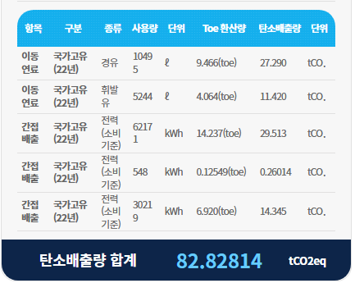

2023
연도 | 월 | 휘발유(리터) | 경유(리터) | 전기(본사) kWh | 전기(화정동) kWh | 전기(언양공장) kWh | 비고
2023 | 1 | 486 | 858 | 4,005 | 41 | 7,735
2023 | 2 | 511 | 783 | 3,762 | 57 | 4,659
2023 | 3 | 357 | 822 | 2,544 | 36 | 7,121
2023 | 4 | 293 | 637 | 1,885 | 53 | 3,785
2023 | 5 | 653 | 780 | 1,611 | 43 | 1,913
2023 | 6 | 171 | 855 | 1,843 | 51 | 2,160
2023 | 7 | 308 | 1,031 | 2,368 | 76 | 3,914
2023 | 8 | 393 | 961 | 2,945 | 40 | 4,425
2023 | 9 | 450 | 758 | 2,724 | 62 | 4,440
2023 | 10 | 360 | 757 | 1,940 | 40 | 5,218
2023 | 11 | 416 | 857 | 1,880 | 42 | 3,176
2023 | 12 | 442 | 872 | 2,918 | 62 | 4,805
 |  | 4,840 | 9,971 | 30,425 | 603 | 53,351
 | 에너지 사용량(Toe) | 3.751 | 8.994 | 6.967 | 0.13809 | 12.217 | 32.067 | 11.630 | 1toe = 11.63MWh | 11.63
 | 에너지 사용량(MWh) | 43.624 | 104.600 | 81.026 | 1.606 | 142.084 | 372.9402567
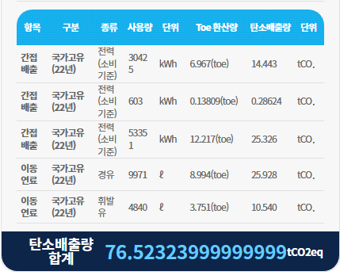

2024
연도 | 월 | 휘발유(리터) | 경유(리터) | 전기(본사) kWh | 전기(화정동) kWh | 전기(언양공장) kWh | 비고
2024 | 1 | 420 | 679 | 3,745 | 44 | 7,224
2024 | 2 | 345 | 628 | 4,012 | 49 | 6,787
2024 | 3 | 400 | 721 | 2,920 | 59 | 4,603
2024 | 4 | 354 | 754 | 2,534 | 41 | 5,218
2024 | 5 | 346 | 830 | 1,764 | 39 | 3,326
2024 | 6 | 439 | 603 | 1,811 | 55 | 2,868
2024 | 7 | 243 | 1,058 | 2,537 | 44 | 2,840
2024 | 8 | 366 | 857 | 3,339 | 42 | 2,546
2024 | 9 | 405 | 796 | 3,282 | 48 | 1,862
2024 | 10 | 311 | 748 | 2,101 | 142 | 1,680
2024 | 11 | 489 | 932 | 1,899 | 53 | 1,677
2024 | 12 | 338 | 732 | 2,630 | 76 | 2,146
 |  | 4,456 | 9,338 | 32,574 | 692 | 42,777
 | 에너지 사용량(Toe) | 3.453 | 8.994 | 7.459 | 0.15847 | 9.796 | 29.860 | 1toe = 11.63MWh | 11.63
 | 에너지 사용량(MWh) | 40.158 | 104.600 | 86.748 | 1.843 | 113.927 | 347.277
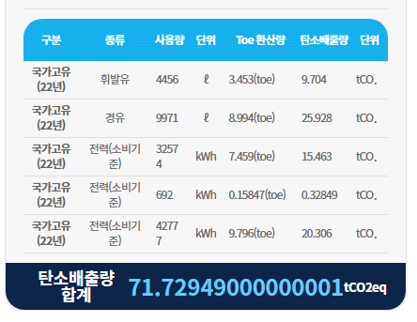
 |  |  |  |  |  |  |  | https://www.justintools.com/unit-conversion/energy.php

